关系图
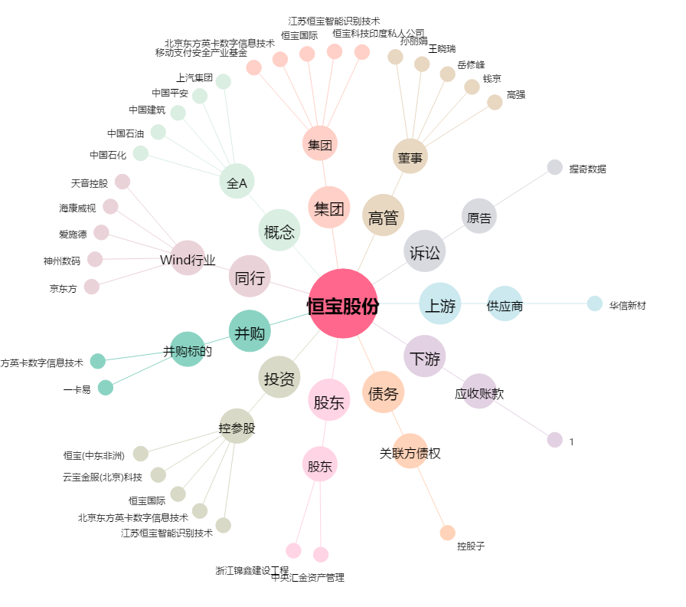
恒宝股份[002104.SZ] - 关系概览图

